AM und Bildung
Arbeitmarkt und Bildung in Wien
 | Apr-24

Arbeitsmarktdaten im Kontext von Bildungsabschlüssen:
Das mit Abstand höchste Arbeitslosigkeitsrisiko haben Personen, die keinen über die Pflichtschule hinausgehenden Bildungsabschluss vorweisen können.

Wichtige Arbeitsmarktdaten auf einen Blick

 |  |  | Veränd. zum Vorjahr
 | Bestand/Quote |  | absolut | in%

Arbeitslose Personen | 113,503 |  | 10,640 | 10.3%
Frauen | 47,212 |  | 3,595 | 8.2%
Männer *) | 66,291 |  | 7,045 | 11.9%
Unselbständig Beschäftigte | 923,332 |  | 10,010 | 1.1%
Frauen | 447,761 |  | 5,875 | 1.3%
Männer *) | 475,571 |  | 4,135 | 0.9%
Arbeitslosenquote - nationale Berechnung | 10.9% |  | 0.8% | -Punkte
Frauen | 9.5% |  | 0.6% | -Punkte
Männer *) | 12.2% |  | 1.1% | -Punkte

 | arbeitslose Personen |  | offene Stellen

 | Bestand | Anteil | Bestand | Anteil

Gesamt | 113,503 | 100% | 16,558 | 100%
maximal Pflichtschule | 54,754 | 48.2% | 6,660 | 40.2%
Lehre | 21,621 | 19.0% | 4,885 | 29.5%
Mittlere technisch-gewerbliche Schule | 675 | 0.6% | 33 | 0.2%
Mittlere kaufmännische Schule | 1,904 | 1.7% | 57 | 0.3%
sonstige mittlere Schule | 2,397 | 2.1% | 611 | 3.7%
Allgemeinbildende höhere Schule | 10,541 | 9.3% | 110 | 0.7%
Höhere technisch-gewerbliche Schule | 2,109 | 1.9% | 795 | 4.8%
Höhere kaufmännische Schule | 1,806 | 1.6% | 309 | 1.9%
sonstige höhere Schule | 2,992 | 2.6% | 1,692 | 10.2%
Akademie | 345 | 0.3% | 70 | 0.4%
Fachhochschule | 1,366 | 1.2% | 651 | 3.9%
Universität, Hochschule, Pädagogische Hochschule | 12,815 | 11.3% | 685 | 4.1%

48,2% der arbeitslosen Personen hat lediglich Pflichtschulausbildung, 19,0% verfügen über einen Lehrabschluss; in Summe weisen 67,3% aller arbeitslosen Personen maximal Lehrausbildung auf. Personen mit Lehrabschluss sind allerdings im Vorteil: 29,5% der (sofort verfügbaren) offenen Stellen verlangt diese Qualifikation.

Bestand arbeitsloser Personen nach Ausbildung und Geschlecht

 | Frauen N = 47.212 | Männer *) N = 66.291
Pflichtschule | 46.0% | 49.9%
Lehre | 15.5% | 21.6%
BMS | 5.2% | 3.8%
AHS | 10.1% | 8.7%
BHS | 6.5% | 5.8%
Uni, FH, Akademie | 16.6% | 10.1%

Bei der differenzierten Betrachtung arbeitsloser Personen nach Geschlecht zeigt sich ein Unterschied beim Anteil von Personen mit Pflichtschulausbildung (Männer: 49,9%, Frauen: 46,0%), noch deutlicher ist der Unterschied beim Anteil von Personen mit Lehrabschluss: 15,5% der arbeitslosen Frauen, aber 21,6% der arbeitslosen Männer haben eine Lehrausbildung absolviert.

Arbeitslosenquote1 nach Ausbildung

 | Apr 24 | Apr 23 | ALQ-Gesamt | ALQ-Gesamt
Pflichtschulausbildung | 29.9% | 29.4% | 10.9% | 10.1%
Lehrausbildung | 11.0% | 10.0% | 10.9% | 10.1%
BMS | 7.3% | 5.6% | 10.9% | 10.1%
AHS | 8.5% | 8.7% | 10.9% | 10.1%
BHS | 6.2% | 5.7% | 10.9% | 10.1%
Akadem. Ausbildung, FH | 4.1% | 3.7% | 10.9% | 10.1%

Arbeitslosenquote1 nach Ausbildung im Zeitverlauf
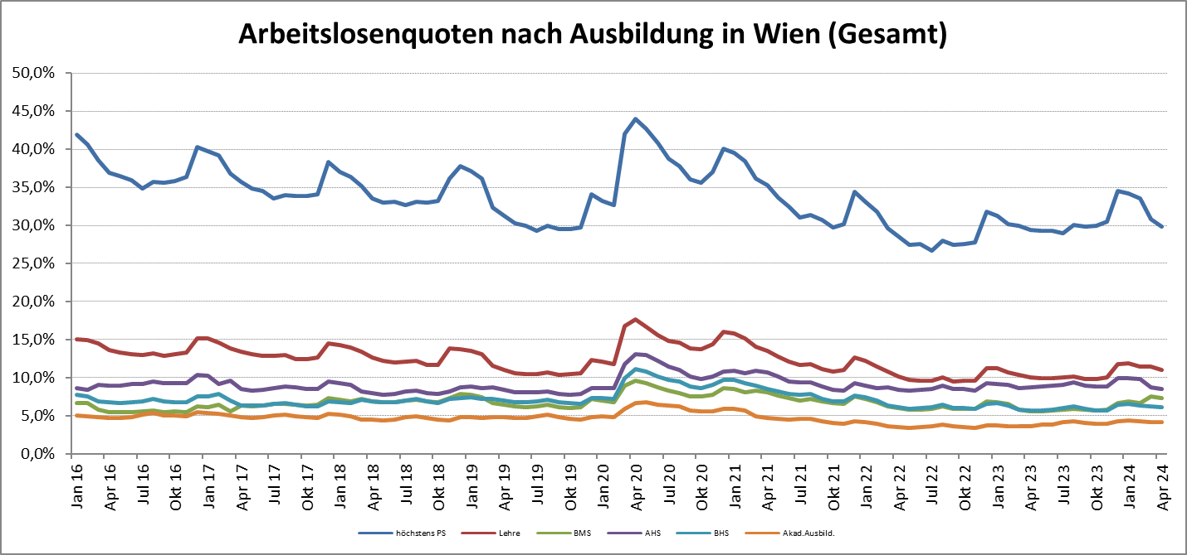

1 Vorgemerkte Arbeitslose einer Bildungsebene bezogen auf das Arbeitskräftepotential (Arbeitslose + unselbstständig Beschäftigte des Jahres) derselben Bildungsebene; die Gliederung der Beschäftigtenbasis nach Bildungsabschluss wurde nach Ergebnissen der Arbeitskräfteerhebung (unselbeständig Erwerbstätige nach LFK) errechnet

verwendete Abkürzungen:
AHS: Allgemeinbildende höhere Schule
BHS: Berufsbildende höhere Schule (Höhere technisch-gewerbliche Schule, Höhere kaufmännische Schule, Sonstige höhere Schule)
BMS: Berufsbildende mittlere Schule (Mittlere technisch-gewerbliche Schule, Mittlere kaufmännische Schule, Sonstige mittlere Schule)

*) Männer und Personen mit alternativem Geschlechtseintrag

